画面定義書フォーマット＿項目
共通情報 |  |  |  | プロジェクト名 | 第１３章 |  |  | 作成者 |  | 大森
 |  |  |  | システム名 | Freeks |  |  | 作成日付 |  | 2023-02-07
 |  |  |  | 工程名 | 外部設計 |  |  | バージョン |  | 1.0
 |  |  |  | ドキュメントID | T001 |  |  | 更新者
 |  |  |  | ドキュメント名 | Freeks＿画面定義書 |  |  | 更新日付
書誌情報 |  |  |  | ID | T001-3
 |  |  |  | 名称 | Freeks＿項目ページ
 |  |  |  | 概要 | Freeksに項目ページの画面設計

レイアウト図

ヘッダー
ロゴ
ユーザー情報

学習コース

カリュキラム一覧

XX章

各カリュキラム内容
完了ボタン

使用する部品
ヘッダー・・フッターは全画面共通で使用
識別ID |  |  | ラベル |  |  | 画面部品の種類 | 表示範囲 |  | 画面部品の説明
① | - | 1 | ロゴ |  |  | リンク |  |  | TOP画面を表示するためのリンク
 | - | 2 | ユーザー情報 |  |  | ユーザーネーム（m_user） |  |  | ロゴ画像、ユーザー名
 | - | 3 | マイページ |  |  | リンク |  |  | ユーザー情報を表示するためのリンク
 | - | 4 | ログアウト |  |  | リンク |  |  | ログアウトするためのリンク
 | - | 5 | 学習コース |  |  | 画像 |  |  | 選択した言語を表示する
 | - | 6 | カリュキラム一覧 |  |  | リンク |  |  | 選択した言語のカリュキラムの 一覧表示するためのリンク
 | - | 7
 | -
 | -
 | -
 | -

操作手順
TOP画面にて言語選択後、選択した言語のカリュキラム一覧を表示する。
ユーザー情報を確認したい場合は、ユーザー情報を押下し、マイページ（①-3）を押下しユーザー情報を表示する。
ログアウトしたい場合は、ユーザー情報を押下し、ログアウト（①-4）を押下しログインページへ遷移する。
各カリュキラム内容を選択すると、リンク先へ遷移する。未完了ボタンを押下すると完了表示にする。

詳細設計書フォーマット
共通情報 |  |  | プロジェクト名 |  | 第１３章 |  |  |  | 作成者 | 大森
 |  |  | システム名 |  | Freeks |  |  |  | 作成日付 | 2023-02-08
 |  |  | 工程名 |  | 外部設計 |  |  |  | バージョン | 1.0
 |  |  | ドキュメントID |  | TP001 |  |  |  | 更新者
 |  |  | ドキュメント名 |  | Freeks＿詳細設計 |  |  |  | 更新日付
書誌情報 |  |  | ID |  | TP002
 |  |  | 名称 |  | 詳細設計 項目画面
 |  |  | 概要 |  | 項目画面に関するテーブル定義書

フローチャート
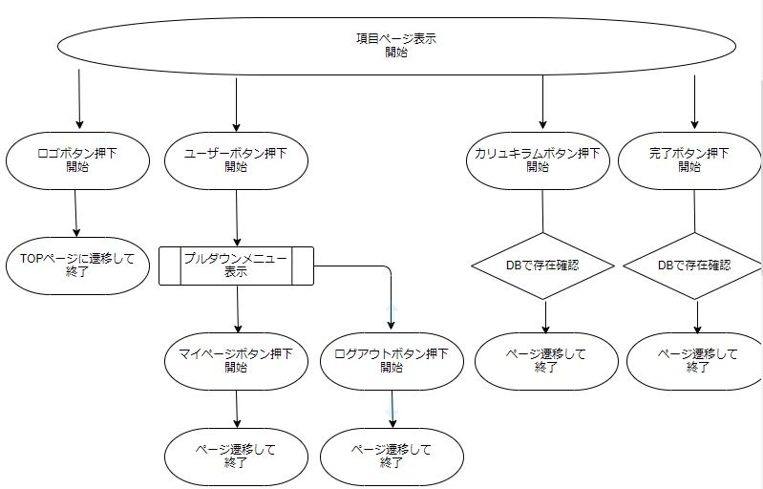

詳細

 | URL
 | TOPページ |  |  |  |  | /app/top/freeks
 | マイページリンク |  |  |  |  | /app/user/myprofile
 | ログオフページ |  |  |  |  | /app/user/login
 | 言語ページリンク |  |  |  |  | /app/language/curriculum

 | バリデーション
 | 番号 | 項目 |  | バリデーション |  |  | データベース | カラム名 |  |  | 備考
 | - | - |  | - |  |  | - | - |  |  | -

 | エラーメッセージ
 | - | -

 | ロゴ画像
 | Freeks ロゴ |  |  |  |  | /app/img/freeks_logo.png

